Sheet1
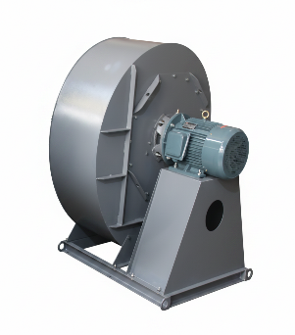 | Вентилятор предварительного подогрева от Vortexair.ru
 | ИП Дарер В. (5% НДС)
 | г. Москва, ул. Фадеева д. 12, м. Маяковская 8 (495) 798-22-12
 | https://vortexair.ru/
Официальное ценовое предложение
Дата: 27.5.26 | Ведущий инженер-технолог по методам очистки промышленных вредных выбросов в атмосферу
Заказчик:

Подробная информация о товаре
Номер | Фотография товара | Модель/Технические характеристики | Количество | Единица | Цена за единицу | Общая стоимость в Москве
1 |  | Модель: HWG-900-4-72-5.6A Одноступенчатый или двухступенчатый: одноступенчатый Частота: 50 Гц Мощность: 22 кВт Напряжение: 380 В Ток: 43 А Максимальный расход воздуха: 21713 м³/ч Диапазон давления: от 2330 Па до 3998 Па Уровень шума: 85 дБ Вес: 360 кг Входной патрубок: DN350 Выходной патрубок: DN600 | 4 | Единица |  |  | 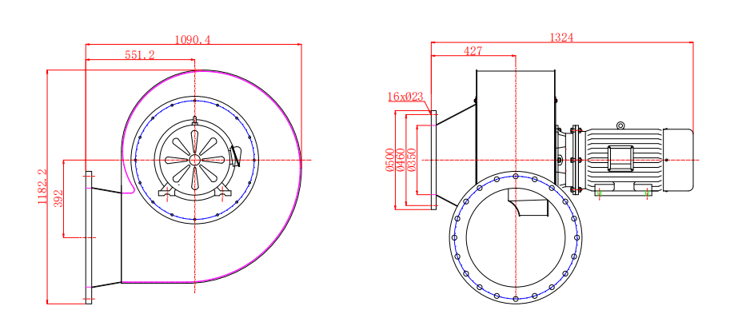
 | 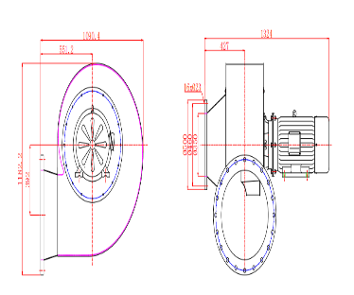
 | 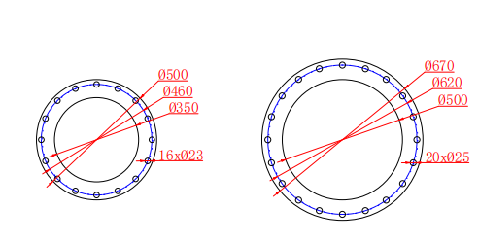
2 | 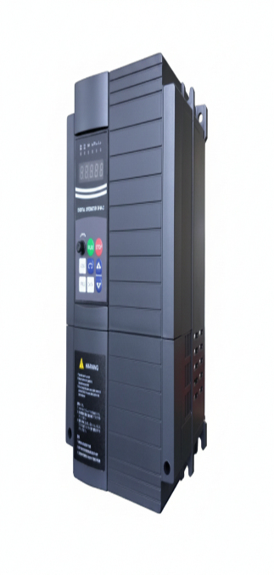 | Обозначение модели: EV510A-0185G/0220P-T4 Тип G (усиленный/универсальный): 18,5 кВт / 25,0 л.с. Тип P (облегченный/для вентиляторов и насосов): 22,0 кВт Входная мощность: трехфазное переменное напряжение 380 В, 50/60 Гц Выходная мощность: 24,0 кВА Номинальный ток: 37,0 А 186 × 306 × 210 mm, 5.7 kg | 4 | Единица
 | ✔ CE Certification ✔ ISO9001 ✔ High-tech Enterprise Certification
ДРУГИЕ УСЛОВИЯ: Торговые условия: 1. 50% предоплата и 50% после прибытия товара в Москву. 2. Упаковка: Длина: 110 см, ширина: 140 см, высота: 120 см, вес: 360 кг, четыре штуки；Длина: 45 см, ширина: 70 см, высота: 50 см, вес: 28 кг, одна штука 3. Срок изготовления: 20 рабочих дней 4. Срок доставки:15–25 рабочих дней 5. Гарантия: 1 год 6. Технические характеристики и параметры товара не могут быть изменены после начала производства. 7. Данное предложение действительно по цене 30 дней.

